상품제안서
심플 여행 파우치 | 상품코드: S27485

 |  |  |  |  |  |  | 02-713-8555 | www.synergygift.co.kr
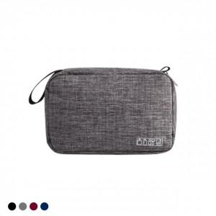

【상세/제작정보】 | <p><span style="font-size: 14pt;">※ 운임비 별도 발생 됩니다.</span></p>

【인쇄/포장옵션】 | 실크, DTF열전사 / OPP(비닐)

【공급단가】 | 수량 | 50~ | 100~ | 500~ | 1,000~ | 3,000~
*VAT별도 | 블랙 | 4,720원 | 4,440원 | 4,300원 | 4,090원 | 3,950원
 | 네이비 | 4,720원 | 4,440원 | 4,300원 | 4,090원 | 3,950원
 | 와인 | 4,720원 | 4,440원 | 4,300원 | 4,090원 | 3,950원
 | 그레이 | 4,720원 | 4,440원 | 4,300원 | 4,090원 | 3,950원

【상품 URL】 | https://www.synergygift.co.kr:443/src/goods_detail.php?gdno=27485

